Sheet0
指标名称 | 中国:国债:净融资额 | 中国:一般地方债:净融资额 | 中国:专项地方债:净融资额
单位 | 亿元 | 亿元 | 亿元
频率 | 周 | 周 | 周
来源 | Choice数据 | Choice数据 | Choice数据
国家 | 中国 | 中国 | 中国
指标ID | EMM01510622 | EMM01510627 | EMM01510632
时间区间 | 2020-04-03~2023-09-01 | 2020-04-03~2023-09-01 | 2020-04-03~2023-09-01
更新时间 | 2023-09-01 | 2023-09-01 | 2023-09-01
表名 | 中国债务发行(周) | 中国债务发行(周) | 中国债务发行(周)
2023-09-01 | -404 | -282.51 | 884.76
2023-08-25 | 1331.9 | 406.78 | 2419.69
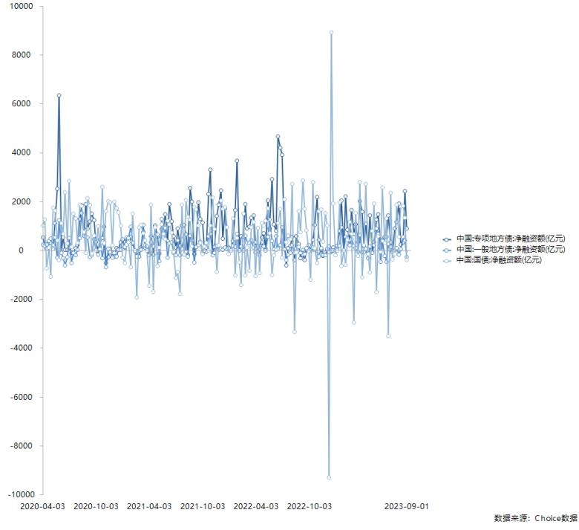
2023-08-18 | 1803.5 | 545.91 | 335.05
2023-08-11 | 1794.99 | 34.55 | 229.53
2023-08-04 | 546.1 | -184.37 | 1912.66
2023-07-28 | 1872.8 | 89.3 | 1147.7
2023-07-21 | -169 | -18.61 | 889.67
2023-07-14 | -387.4 | -96.36 | -34.13
2023-07-07 | 2359.8 | 133.36 | 331.13
2023-06-30 | -3512.8 | 251.98 | 1418.78
2023-06-23 | 1299 | -474.46 | 542.9
2023-06-16 | 298.1 | -226.67 | 547.92
2023-06-09 | 2573.26 | 366.3 | 428.99
2023-06-02 | -61.8 | -485.26 | 83.85
2023-05-26 | 579.6 | 663.17 | 1471.61
2023-05-19 | -1726 | 890.18 | 1256.05
2023-05-12 | 1912.2 | 202.08 | 321.11
2023-05-05 | 801.3 | -110.98 | -72.2
2023-04-28 | -901.8 | 163.34 | 1419.53
2023-04-21 | -167.7 | -320 | 56.9
2023-04-14 | 2702.5 | 60.13 | 1085.47
2023-04-07 | 200 | -72.4 | 168.5
2023-03-31 | -1103.4 | -91.13 | 1565.09
2023-03-24 | 2780 | 631.99 | 2005.95
2023-03-17 | -232.2 | -66.55 | 334.62
2023-03-10 | 1518.3 | 93.07 | 1067.06
2023-03-03 | -2961.1 | 180.86 | 671.61
2023-02-24 | 672.1 | 439.89 | 1636.43
2023-02-17 | 1149.3 | 210.93 | 413.8
2023-02-10 | 418 | 509.38 | 842.92
2023-02-03 | -603.7 | 551.03 | 2195.49
2023-01-27 | 0 | 0 | 0
2023-01-20 | -632 | 935.9 | 2031.98
2023-01-13 | 1969.2 | 178 | 796.35
2023-01-06 | 0 | 41 | 171.6
2022-12-30 | -200.9 | 0 | 7.23
2022-12-23 | 1899.4 | -1.84 | 118.88
2022-12-16 | 8906.9 | -15.8 | -70
2022-12-09 | -9302 | -93.3 | 151.89
2022-12-02 | 1022.4 | 73.11 | 23.09
2022-11-25 | 1515.6 | -205.92 | -94.18
2022-11-18 | 361.8 | -216.8 | -222.44
2022-11-11 | 1669.3 | 96.22 | 24.91
2022-11-04 | 1594.1 | -250.04 | 421.51
2022-10-28 | -527.3 | -151.06 | 2180.7
2022-10-21 | 90 | 11.28 | 1044.43
2022-10-14 | 2781.71 | 108.95 | 433.41
2022-10-07 | -1208.3 | 0 | 0
2022-09-30 | -34.2 | 212.57 | 92.09
2022-09-23 | 810.7 | 83.66 | 21.84
2022-09-16 | 1681.7 | -160.14 | -391.13
2022-09-09 | 2866 | 20.73 | -190.52
2022-09-02 | 743.3 | -119.5 | -337
2022-08-26 | 1586.8 | 138.35 | 245.95
2022-08-19 | -95.3 | 49.68 | 563.17
2022-08-12 | -3338.64 | -106.01 | -407.7
2022-08-05 | 2714.6 | 202.58 | 558.99
2022-07-29 | 453.7 | -110.89 | 177.64
2022-07-22 | 588 | -181.69 | 88.26
2022-07-15 | 324.7 | -395.34 | -613.52
2022-07-08 | 2073.98 | 27.45 | 339.11
2022-07-01 | -300 | 925.53 | 3899.62
2022-06-24 | 1703.2 | 202.23 | 4197.61
2022-06-17 | 1113.2 | 68.23 | 4648.02
2022-06-10 | 2.5 | 567.1 | 800.47
2022-06-03 | -200 | 29.98 | 1069.72
2022-05-27 | -1007.7 | 379.31 | 2909.01
2022-05-20 | 685.9 | 1244.96 | 882.76
2022-05-13 | 1704.1 | 555.74 | 2028.02
2022-05-06 | 1201.7 | -18.64 | 54.43
2022-04-29 | 1002.1 | 154.45 | 690.16
2022-04-22 | 1098.32 | 327.82 | 516.29
2022-04-15 | -929.6 | -204.46 | 167.14
2022-04-08 | 917.3 | 150.02 | -35.08
2022-04-01 | -1054.19 | -96.22 | 320.96
2022-03-25 | 1160 | 120.36 | 1416.41
2022-03-18 | 948.2 | 423.92 | 1333.27
2022-03-11 | -830.7 | 316.59 | 965.04
2022-03-04 | 98.2 | 297.02 | 880.22
2022-02-25 | -1036.1 | 593.55 | 1877.53
2022-02-18 | 1498.3 | 0 | 537.37
2022-02-11 | -1433.9 | 166 | 572.21
2022-02-04 | -500 | -20.75 | 0
2022-01-28 | 498.7 | 680.72 | 3672.94
2022-01-21 | -1040 | 140.38 | 1643.34
2022-01-14 | 1310 | 184 | 379.44
2022-01-07 | 0 | 0 | 0
2021-12-31 | -153.4 | 78.98 | 111
2021-12-24 | 949 | 44.02 | 54.13
2021-12-17 | 1758.1 | 107.69 | 1709.86
2021-12-10 | 1696.5 | 13.35 | 478.72
2021-12-03 | 2040 | 58.35 | 2438.7
2021-11-26 | 201.8 | 16.19 | 1862.22
2021-11-19 | -878.1 | 192.39 | 1394.12
2021-11-12 | 856.6 | -103.44 | 132.31
2021-11-05 | 2159.9 | -198.45 | -114.91
2021-10-29 | 1000.1 | 674.68 | 3305.08
2021-10-22 | -10.8 | 563.46 | 2305.74
2021-10-15 | 299.9 | 121.16 | -56.89
2021-10-08 | 150 | -19.85 | 0
2021-10-01 | -151.9 | -73.8 | 1143.57
2021-09-24 | 304.5 | 355.02 | 1277.68
2021-09-17 | 1012.3 | 204.1 | 1958.97
2021-09-10 | 1672.1 | 132.19 | 123.57
2021-09-03 | 1752.8 | -487.81 | -153.29
2021-08-27 | 148 | 397.94 | 1992.54
2021-08-20 | 1250.1 | 589.3 | 2538.23
2021-08-13 | 1382.46 | -253.65 | -193.03
2021-08-06 | 2052.2 | -69.84 | 654.87
2021-07-30 | -192.3 | 522.65 | 1031.6
2021-07-23 | 1853.5 | 69.67 | 1006.29
2021-07-16 | -1792.6 | -216.43 | 171.27
2021-07-09 | -885.94 | 407.27 | 882.03
2021-07-02 | -1141.3 | -214.81 | 113.47
2021-06-25 | -48.1 | -99.38 | 571.59
2021-06-18 | 725.9 | 329.39 | 1190.08
2021-06-11 | 1054.15 | 273.36 | 1895
2021-06-04 | 1204.3 | -294.69 | 382.83
2021-05-28 | 453 | 902.57 | 1472.64
2021-05-21 | 657.8 | 514.28 | 931.23
2021-05-14 | 1049.7 | 1279.01 | 856.03
2021-05-07 | 103.2 | -441.07 | -131.92
2021-04-30 | -650.7 | 652.32 | 559.31
2021-04-23 | 934.7 | 543.89 | 1005.05
2021-04-16 | -1699 | 155.79 | -192.12
2021-04-09 | 1851.2 | 330.56 | 568.65
2021-04-02 | -1440.4 | -202.96 | -72.25
2021-03-26 | -0.5 | 165.07 | 142.66
2021-03-19 | 399.9 | 209.72 | 101.69
2021-03-12 | 691 | 1025.21 | 751.12
2021-03-05 | 1036.7 | 21.79 | 116.08
2021-02-26 | 929.7 | -14 | -253.1
2021-02-19 | -1924 | -248.72 | -36.16
2021-02-12 | 0 | -27.75 | -19.54
2021-02-05 | 1499.4 | 294.82 | 262.42
2021-01-29 | -704.1 | 952.2 | 545.59
2021-01-22 | 326.8 | 501.18 | 427.19
2021-01-15 | 230 | 522 | 419.85
2021-01-08 | -531.5 | 124 | 101
2021-01-01 | -300.6 | 450.22 | 429.24
2020-12-25 | 1003.8 | 15.28 | 324
2020-12-18 | 1557.1 | 9.2 | 46.9
2020-12-11 | 1712.2 | -249.7 | 89
2020-12-04 | 1978.4 | -117.19 | -243.64
2020-11-27 | 202.8 | -309.84 | -109.88
2020-11-20 | 1960.3 | -88.59 | 61.08
2020-11-13 | 2007.67 | 60.42 | -269.49
2020-11-06 | 1601.9 | -697.76 | -529.94
2020-10-30 | 299.4 | 266.67 | 954.17
2020-10-23 | 2586.3 | -338.46 | 511.23
2020-10-16 | 40.4 | 455.88 | 429.86
2020-10-09 | 975.79 | -183.9 | -7.2
2020-10-02 | 0 | 22.7 | 331.14
2020-09-25 | 599.3 | 445.75 | 1222.03
2020-09-18 | -144.4 | -209.91 | 1498.18
2020-09-11 | 1843.8 | -275.42 | 1169.35
2020-09-04 | 2135.8 | 517.19 | 876.89
2020-08-28 | -100.2 | 555.61 | 1877.7
2020-08-21 | 742 | 690.47 | 606.95
2020-08-14 | 1803.24 | 1509.51 | 1842.29
2020-08-07 | 1850.7 | 504.62 | 1286.49
2020-07-31 | 315.7 | 12.41 | 195.68
2020-07-24 | 1300.4 | -200.39 | 93.13
2020-07-17 | 1500.9 | -103.25 | -117.5
2020-07-10 | 137.8 | -528.37 | -109.92
2020-07-03 | 2830.6 | 509.49 | 243.85
2020-06-26 | 269.9 | -277.65 | 17.97
2020-06-19 | 2371.7 | -623.22 | 24.52
2020-06-12 | 679.14 | -331.12 | 535.38
2020-06-05 | 1100 | -111.39 | 20
2020-05-29 | -400.9 | 1239.12 | 6341.96
2020-05-22 | 401.8 | -306.47 | 2508.26
2020-05-15 | 1607.6 | 513.92 | 1109.66
2020-05-08 | 1740 | 199.89 | 66
2020-05-01 | -1082 | 466.25 | 304.66
2020-04-24 | 101.5 | 369.33 | 306.23
2020-04-17 | -732.5 | 229.46 | 73.49
2020-04-10 | 1263.97 | 181.1 | 228.74
2020-04-03 | 1013.2 | 226.67 | 520.34

数据来源：东方财富Choice数据

